Sheet1
更换健身器材保护垫
项目名称 |  | 更换健身器材保护垫 |  | 总预算（元） |  |  | 24,055.00
一、 采购清单及技术要求
序号 | 名称 | 品牌型号 | 规格参数 | 数量 | 单位 | 单价(元) | 合计 (元) | 备注/图片
1 | 生态超纤皮（包含制作） | 大丰/ZQ281-17 | 宽度1.37CM,厚度1.32mm，长度30米一卷，合成革，耐磨性好. | 283 | ㎡ |  |  | 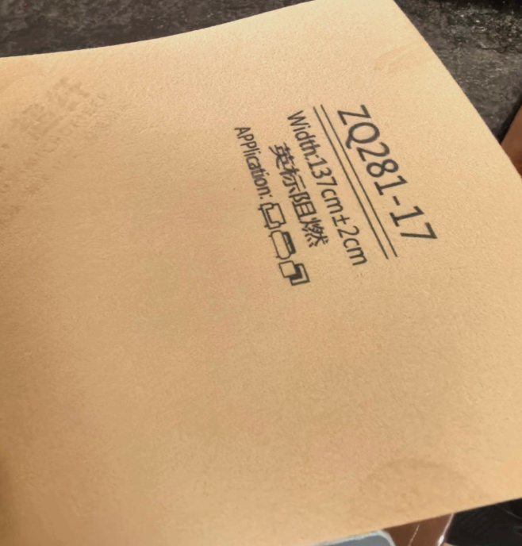
备注：以上包含安装调试、设备工具费、税费、运费、人工费等全部费用。
合计
1、务必按照附件清单报价并盖公司印章上传系统，若没上传将视为无效投标。 2、投标供应商须需在此表格进行报价，附件内容包含：检测报告（需求清单内★，若无则无需提供）、技术要求和商务要求，否则视为无效报价。 3、报价单位承诺不恶意低价谋取中标，必须对本项目的报价负责，承诺中标后严格按报价单内容保证质量及响应时间履行。 4、反拍投标文件因印刷模糊导致无法辨认，或部分内容缺失，直接认定为“实质性响应不足”，直接废标。 |  |  |  |  | 投标单位盖章区域 （需盖章）
二、评标办法：合理低价法
根据财库(2026)2号《关于推动解决政府采购异常低价问题的通知》 |  | 根据财库(2026)2号《关于推动解决政府采购异常低价问题的通知》 （一）采购人应当在采购文件中明确，政府采购评审中出现下列情形之一的，评审委员会应当启动异常低价投标（响应）审查程序： 1.投标（响应）报价低于全部通过符合性审查供应商投标（响应）报价平均值50%的，即投标（响应）报价<全部通过符合性审查供应商投标（响应）报价平均值×50%； 2.投标（响应）报价低于通过符合性审查的次低报价供应商投标（响应）报价50%的，即投标（响应）报价<通过符合性审查的次低报价供应商投标（响应）报价×50%； 3.投标（响应）报价低于采购项目最高限价45%的，即投标（响应）报价<采购项目最高限价×45%； 4.评审委员会基于专业判断，认为供应商报价过低，有可能影响产品质量或者不能诚信履约的其他情形。 采购人可以结合具体项目实际情况，提高上述第1项至第3项中启动异常低价投标（响应）审查的数值标准，但是最高不得超过65%。 相关法律法规对供应商报价有规定的，从其规定。 （二）评审委员会启动异常低价投标（响应）审查后，属于前述第1项至第4项情形的，应当要求相关供应商在评审现场合理的时间内对投标（响应）价格作出解释，提供项目具体成本测算等与报价合理性相关的书面说明及必要的证明材料，包括但不限于原材料成本、人工成本、制造费用等，给予相关供应商的合理时间一般不少于30分钟。其中，属于第3项情形，供应商已随投标（响应）文件一并提交相关书面说明及必要的证明材料的，在评审现场可不再重复提交。 （三）评审委员会依据专业经验，参考同类项目中标(成交)价格、类似产品市场价格水平、行业人工费用标准、国家有关部门指导行业协会发布的行业平均成本等情况，对报价合理性进行判断。投标(响应)供应商不能提供书面说明、证明材料，或者提供的书面说明、证明材料不能证明其报价合理性的，评审委员会应当将其作为无效投标(响应)处理。
三、商务要求
序号 | 目录 | 商务需求
（一）免费保修期内售后服务要求
1 | 免费保修期 | 1、自交货并验收合格之日起，保修期不少于12个月。 2、对于因产品质量问题导致的故障或损坏，在保修期内提供免费维修或更换服务。 3、在保修期内，定期3个月对用户进行回访，了解产品的使用情况和用户的满意度，及时发现并解决潜在的问题。
2 | 维修响应及故障解决时间 | 在保修期内，一旦发生质量问题，投标人保证在接到通知48小时内赶到现场进行修理或更换。
3 | 发生质量问题的处理方式 | 如果有因质量问题而引起的损坏，中标人应对产品予以维修或更换，全部服务费和更换产品或配件的费用由中标人承担，中标人如不能修理或不能调换，按产品原价赔偿处理。
（二）其他商务要求
1 | 关于交货 | 1.1 确定成交日后15天（日历日）内。
 |  | 1.2 投标人必须承担的货物安装检修、设备运输、验收检测和提供设备操作说明书、图纸等其他类似的义务。中标人需把货物送至指定地点。
 |  | 1.3 中标后需提供样品，待采购人确认无误后再一次性供完所有货物.
 |  | 1.4 交货（具体）地点：深圳大学粤海校区南区运动广场西馆一楼健身房
2 | 质量保证 | 2.保证所提供的产品全部采用优质材料和一流工艺制造而成，并未曾使用过的全新产品；所供产品均为原厂正品，决不使用任何劣货、假货等产品。
3 | 关于验收 | 3.1 投标人货物经过双方检验认可后，中标单位需提供盖章版的供货通知书、送货单、发票、E商城电子验收单。
 |  | 3.2 当满足以下条件时才可进行验收：（验收单位由使用方及物资采购与管理中心组成） ①外观验收：产品的颜色、纹理应与样品或合同约定的要求一致，无明显色差、纹理不均匀等情况；产品表面应平整、光滑，无划痕、裂纹、气泡、杂质等缺陷；产品的边缘应整齐、无毛刺，裁剪尺寸应符合清单规格参数的要求。 ②数量验收：实际交付的产品数量应与合同约定的数量（283㎡）一致。 ③安装调试验收：安装调试应按照相关的技术规范和操作流程进行，确保产品安装牢固、运行正常。 包装应标明产品的名称、规格、数量、生产日期、保质期等相关信息，以便于识别和管理。

4 | 培训 | 4.投标人应派专业技术人员免费对采购单位指定人员进行定期培训及指导，直至其完全掌握货物的功能应用及基本故障处理技术。
5 | 关于知识产权 | 5.1提供货物的质量应符合国家相关规定标准，不得销售假冒、劣质商品、过期或“三无”产品。包装标准容量与实际内容物必须严格一致，所有产品应使用原厂正规包装，包装上须清晰标注生产日期、保质期、生产厂家、成分/材质等信息。直接接触人体的物品应提供卫生防护包装。按件计量的商品不得出现包装破损。
 |  | 5.2投标人应保证采购人在使用货物或其任何一部分时，免受第三方提出的侵犯其专利权、商标权、著作权或其它知识产权的起诉或司法干预。投标人保证所提供软件的合法性，如果发生上述起诉或干预，则其法律责任均由中标人负责。所发生的任何知识产权纠纷与采购人无关。
6 | 供应商管理 | 6.依据深圳交易集团有限公司（深圳公共资源交易中心）商城平台运营管理办法，第四章供应商管理条例第二十五条 对违反法律法规、网上商城相关规定、履约评价不合格的供应商，网上商城运营方有权依据相关细则内容或合同约定的内容下架产品并终止合作。
投标单位盖章区域（需盖章）

